CHEQUE
 | monto total del cheque

 | STGO | dia | mes | año
nombre destino
monto del cheque escrito
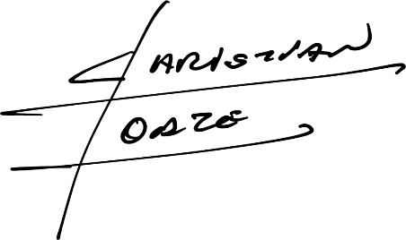

 |  | monto total del cheque

